Техничка BAILEY
Артикул на этикетке | Style | Name | Группа | Категория | Коллекция | Сезон | фото | Brand name | Color | Цвет полный | материал верха | материал подкладки | Тип материала верха | Пол (муж/жен/yнисекс) | O/S (53-63 см) | XS (53см) | XS/S (54см) | S (55 см) | S/M (56 см) | M (57 см) | M/L (58 см) | L (59 см) | L/XL (60 см) | XL (61 см) | XL/XXL (62 см) | XXL (63 см) | XXL/XXXL (64см) | XXXL (65см) | сумма | код страны | Name of manufacturer, it's address | Наименование страны-изготовителя: | Вес нетто | Вес брутто | Всего нетто | Всего брутто | Цена | Сумма
21-726-14 | W0604A | LIGHTNING 4X | Шляпы | Шляпа ковбойская | The Hollywood | всесезон | 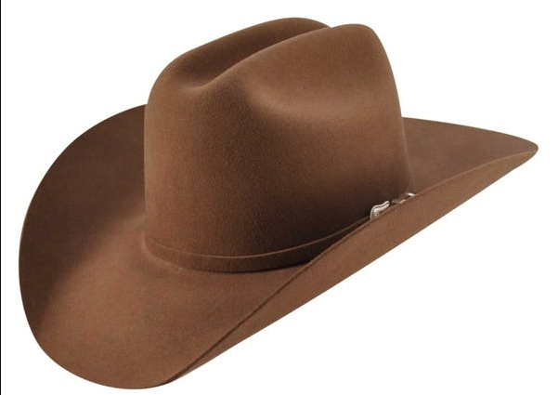 | BAILEY | RUST | Коричневый | 90% шерсть - 10% ангора / подклад: 100% полиэстер |  | Текстиль, фетр шерстяной | Унисекс |  |  |  |  |  | 1 |  |  |  |  |  |  |  |  | 1 | US | Bollman Headwear Europe Ltd; 2 Merchants drive, Caelisle, Cumbria CA3 0JW, United Kingdom | Соединенные Штаты | 0.1 | 0.15 | 0.1 | 0.15 | 6.00 € | 6.00 €
21-782-09 | W2201A | Eustis | Шляпы | Шляпа ковбойская | The Hollywood | всесезон | 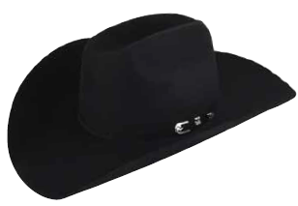 | BAILEY | BLACK | черный | 100% шерсть / подклад: 100% полиэстер |  | Текстиль, фетр шерстяной | Унисекс |  |  |  | 1 |  |  |  |  |  |  |  |  |  |  | 1 | US | Bollman Headwear Europe Ltd; 2 Merchants drive, Caelisle, Cumbria CA3 0JW, United Kingdom | Соединенные Штаты | 0.1 | 0.15 | 0.1 | 0.15 | 6.00 € | 6.00 €
21-783-14 | W2202B | Evant | Шляпы | Шляпа ковбойская | The Hollywood | всесезон | 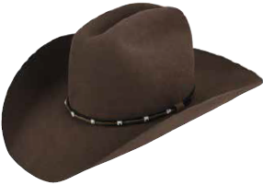 | BAILEY | PECAN | Коричневый | 100% шерсть / подклад: 100% полиэстер |  | Текстиль, фетр шерстяной | Унисекс |  |  |  |  |  |  |  |  |  |  | 1 |  |  |  | 1 | US | Bollman Headwear Europe Ltd; 2 Merchants drive, Caelisle, Cumbria CA3 0JW, United Kingdom | Соединенные Штаты | 0.1 | 0.15 | 0.1 | 0.15 | 6.00 € | 6.00 €
21-784-08 | W2203C | Escobares | Шляпы | Шляпа ковбойская | The Hollywood | всесезон | 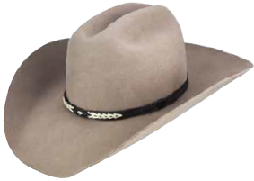 | BAILEY | COBBLE | серый | 100% шерсть / подклад: 100% полиэстер |  | Текстиль, фетр шерстяной | Унисекс |  |  |  |  |  | 1 |  |  |  |  |  |  |  |  | 1 | US | Bollman Headwear Europe Ltd; 2 Merchants drive, Caelisle, Cumbria CA3 0JW, United Kingdom | Соединенные Штаты | 0.1 | 0.15 | 0.1 | 0.15 | 6.00 € | 6.00 €
21-785-09 | W2204D | Elko | Шляпы | Шляпа ковбойская | The Hollywood | всесезон | 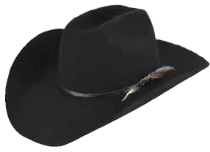 | BAILEY | BLACK | черный | 100% шерсть / подклад: 100% полиэстер |  | Текстиль, фетр шерстяной | Унисекс |  |  |  |  |  |  |  | 1 |  |  |  |  |  |  | 1 | US | Bollman Headwear Europe Ltd; 2 Merchants drive, Caelisle, Cumbria CA3 0JW, United Kingdom | Соединенные Штаты | 0.1 | 0.15 | 0.1 | 0.15 | 6.00 € | 6.00 €
21-786-09 | W2205E | El Reno | Шляпы | Шляпа ковбойская | The Hollywood | всесезон | 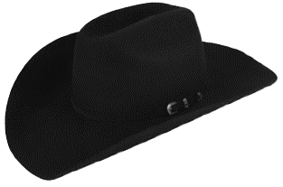 | BAILEY | BLACK | черный | 100% шерсть / подклад: 100% полиэстер |  | Текстиль, фетр шерстяной | Унисекс |  |  |  |  |  | 1 |  |  |  |  |  |  |  |  | 1 | US | Bollman Headwear Europe Ltd; 2 Merchants drive, Caelisle, Cumbria CA3 0JW, United Kingdom | Соединенные Штаты | 0.1 | 0.15 | 0.1 | 0.15 | 6.00 € | 6.00 €
21-787-17 | W2206F | El Campo | Шляпы | Шляпа ковбойская | The Hollywood | всесезон | 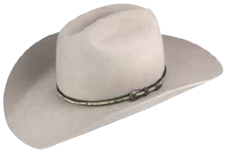 | BAILEY | MIST | белый | 100% шерсть / подклад: 100% полиэстер |  | Текстиль, фетр шерстяной | Унисекс |  |  |  |  |  |  |  | 1 |  |  |  |  |  |  | 1 | US | Bollman Headwear Europe Ltd; 2 Merchants drive, Caelisle, Cumbria CA3 0JW, United Kingdom | Соединенные Штаты | 0.1 | 0.15 | 0.1 | 0.15 | 6.00 € | 6.00 €
21-788-83 | W22EDA | Rumble | Шляпы | Шляпа ковбойская | The Hollywood | всесезон | 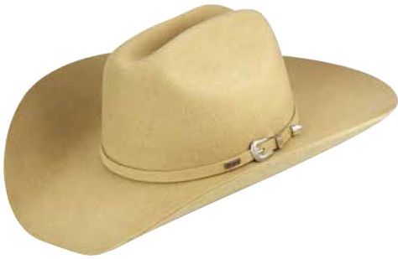 | BAILEY | PALAMINO | светло-бежевый | 100% шерсть / подклад: 100% полиэстер |  | Текстиль, фетр шерстяной | Унисекс |  |  |  |  |  |  |  |  |  |  | 1 |  |  |  | 1 | US | Bollman Headwear Europe Ltd; 2 Merchants drive, Caelisle, Cumbria CA3 0JW, United Kingdom | Соединенные Штаты | 0.1 | 0.15 | 0.1 | 0.15 | 6.00 € | 6.00 €
21-789-09 | W22EDB | Hoolihan | Шляпы | Шляпа ковбойская | The Hollywood | всесезон | 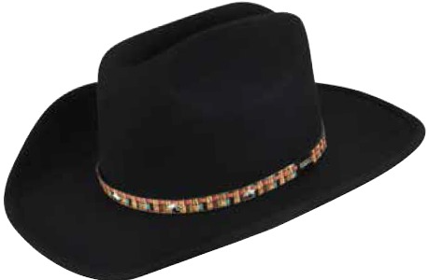 | BAILEY | BLACK | черный | 100% шерсть / подклад: 100% полиэстер |  | Текстиль, фетр шерстяной | Унисекс |  |  |  |  |  |  |  | 1 |  |  |  |  |  |  | 1 | US | Bollman Headwear Europe Ltd; 2 Merchants drive, Caelisle, Cumbria CA3 0JW, United Kingdom | Соединенные Штаты | 0.1 | 0.15 | 0.1 | 0.15 | 6.00 € | 6.00 €
21-790-08 | W22RDA | EDEN | Шляпы | Шляпа ковбойская | The Hollywood | всесезон | 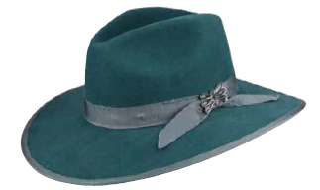 | BAILEY | SILVER SAND | серый | 100% шерсть / подклад: 100% полиэстер |  | Текстиль, фетр шерстяной | Унисекс |  |  |  |  |  |  |  |  |  |  | 1 |  |  |  | 1 | US | Bollman Headwear Europe Ltd; 2 Merchants drive, Caelisle, Cumbria CA3 0JW, United Kingdom | Соединенные Штаты | 0.1 | 0.15 | 0.1 | 0.15 | 6.00 € | 6.00 €
21-791-94 | W22RDC | EMBER | Шляпы | Шляпа ковбойская | The Hollywood | всесезон | 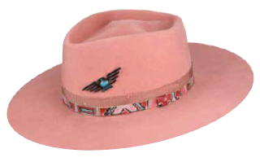 | BAILEY | PEACH | персиковый | 100% шерсть / подклад: 100% полиэстер |  | Текстиль, фетр шерстяной | Унисекс |  |  |  |  |  | 1 |  |  |  |  |  |  |  |  | 1 | US | Bollman Headwear Europe Ltd; 2 Merchants drive, Caelisle, Cumbria CA3 0JW, United Kingdom | Соединенные Штаты | 0.1 | 0.15 | 0.1 | 0.15 | 6.00 € | 6.00 €

 |  |  |  |  |  |  |  |  |  |  |  |  |  |  |  |  |  |  |  |  |  |  |  |  |  |  |  |  | 11 |  |  |  |  |  | 1.1 | 1.65

